ホーム画面
ドキュメントID |  | 1 | ドキュメント名 | 画面レイアウト定義書 |  |  |  | 作成者 | 宮脇 | 作成日 | 2022-08-06
システム名称 |  | ProjectTool | システム(略称) | プロアシ |  |  |  | 更新者 | - | 更新日 | -
画面ID |  | 01-01 | 画面名 | TOP画面 |  |  |  | 承認者 | 田鍋 | 承認日 | 2021-08-09
画面レイアウト |  |  |  |  | 概要

バス予約システム(仮)
ログアウト
バス予約システム(仮)へようこそ！
・バス予約システム(仮)を開始しました
・予約が確認できるようになりました。
・マイページが確認できるようになりました。
メニュー一覧
宮脇
おしらせ
バスの日時を指定して予約することが出来ます。
議事録一覧
自分の登録情報を確認・変更することが出来ます。
バスの予約
これまでに行った予約の確認とキャンセルが出来ます。
 | 初期表示 |  |  |  |  | 1. | お知らせを表示する
 |  |  |  |  |  | 2. | 利用可能なメニュー一覧を表示する

 |  |  |  |  | 備考

 |  |  |  |  |  | ●凡例

予約の確認
マイページ

予約画面
フッター
バス予約システム(仮)
Discussion
Expertise
Minutes
Todo
宮脇
フッター
バス予約システム(仮)
Discussion
Expertise
Minutes
Todo
宮脇

ホーム＞バスの予約
ホーム＞バスの予約

バスの方向と出発日を指定して検索してください
すべての項目を入力しないとエラーが出て検索できないようにする
バスの方向と出発日を指定して検索してください
予約ボタンを押すことで確認画面へ遷移する。検索ボタンを押すともう1度検索することが出来る

出発日
方向
上り ▽
出発日
11月▽
/
7日▽
方向
上り/下り ▽
月 ▽
日 ▽
/

検索
検索

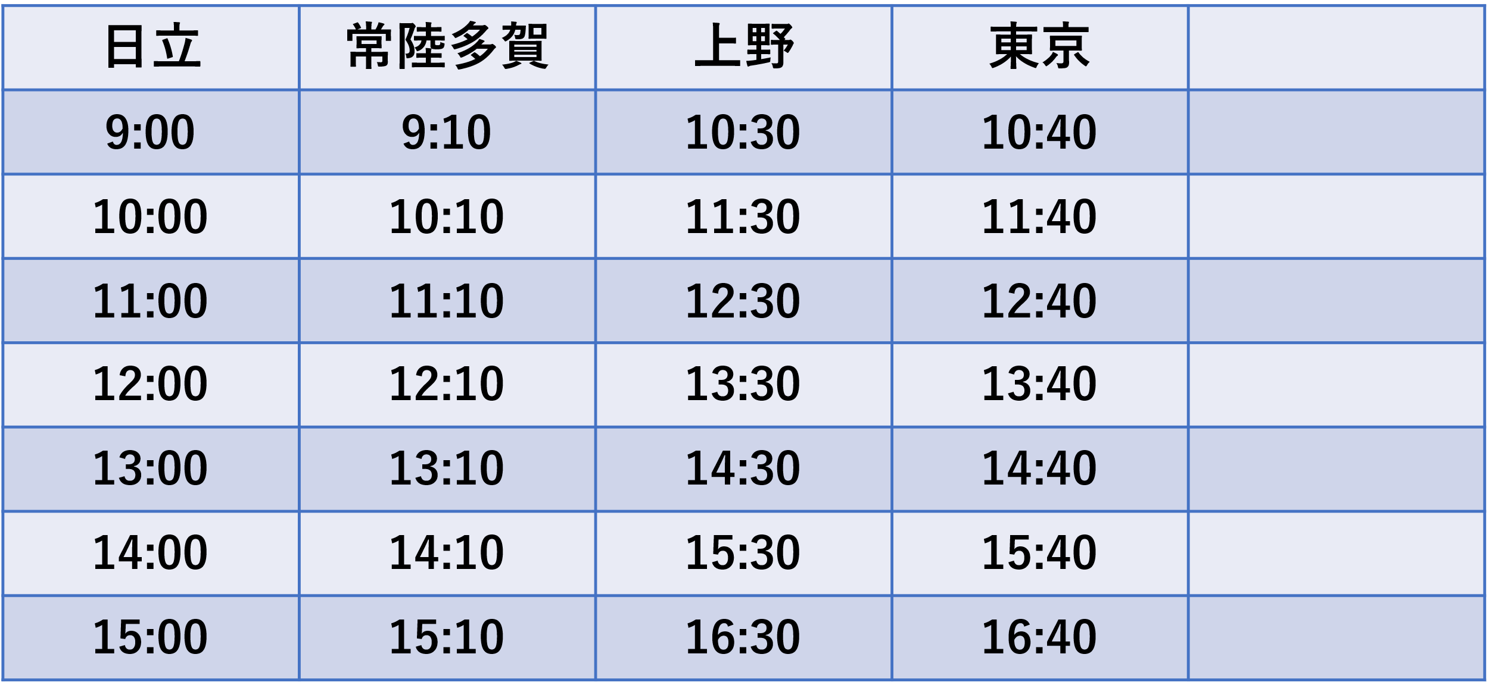

予約

予約
予約

予約
予約

予約

予約

予約

